상품제안서
파카 벡터 만년필 | 상품코드: F03702

 |  |  |  |  |  |  | 02-412-0044 | www.easy1.co.kr
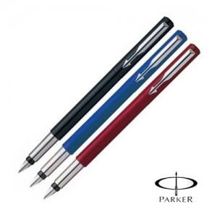 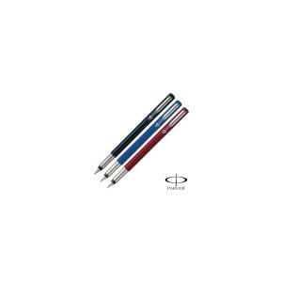

【상세/제작정보】

【인쇄/포장옵션】 | 실크 / 포장지포장

【공급단가】 | 수량 | 50~ | 100~ | 300~ | 1,000~ | 2,000~
*VAT별도 | 단가 | 14,440원 | 13,910원 | 13,370원 | 12,840원 | 12,510원

【상품 URL】 | https://dev.easy1.co.kr:443/src/goods_detail.php?gdno=3702

